상품제안서
유니콘 멀티 3포트 GaN 65W PD 초고속충전기 | 상품코드: S25117

 |  |  |  |  |  |  | 02-713-8555 | www.synergygift.co.kr
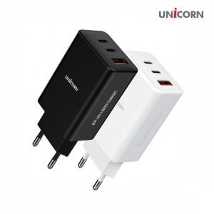

【상세/제작정보】

【인쇄/포장옵션】 | 실크, 풀칼라 / 포장지포장

【공급단가】 | 수량 | 30~ | 100~ | 500~ | 1,000~ | 2,000~
*VAT별도 | 블랙 | 18,550원 | 17,550원 | 16,690원 | 16,270원 | 15,980원
 | 화이트 | 18,550원 | 17,550원 | 16,690원 | 16,270원 | 15,980원

【상품 URL】 | https://www.synergygift.co.kr:443/src/goods_detail.php?gdno=25117

